2.LAYOUT
2. 화면 레이아웃 (메인 + 사용 팝업)
DMF0020 Sales Future Price · UI 분석서 v1.0 · 2026-07-07 · AS-IS Forms.UIL 정본(3,969줄)+PKG_DMF0020(4,609줄) 실측 + 사내 Oracle(SCM_MGR) 실 DB + anti-simplification 전수
📖 이 시트 읽는 법 — 실제 화면/팝업 목업. 조회조건(상단)·그리드(중앙 동적 W_/M_ 컬럼)·팝업 진입 버튼의 위치를 눈으로 확인하세요.

A. 메인 화면 (Sales Future Price)
진입: 좌측 메뉴 Demand ▸ Sales Future Price. 상단 조회조건 → Search → 그리드(3단 헤더 + 동적 주/월 컬럼).
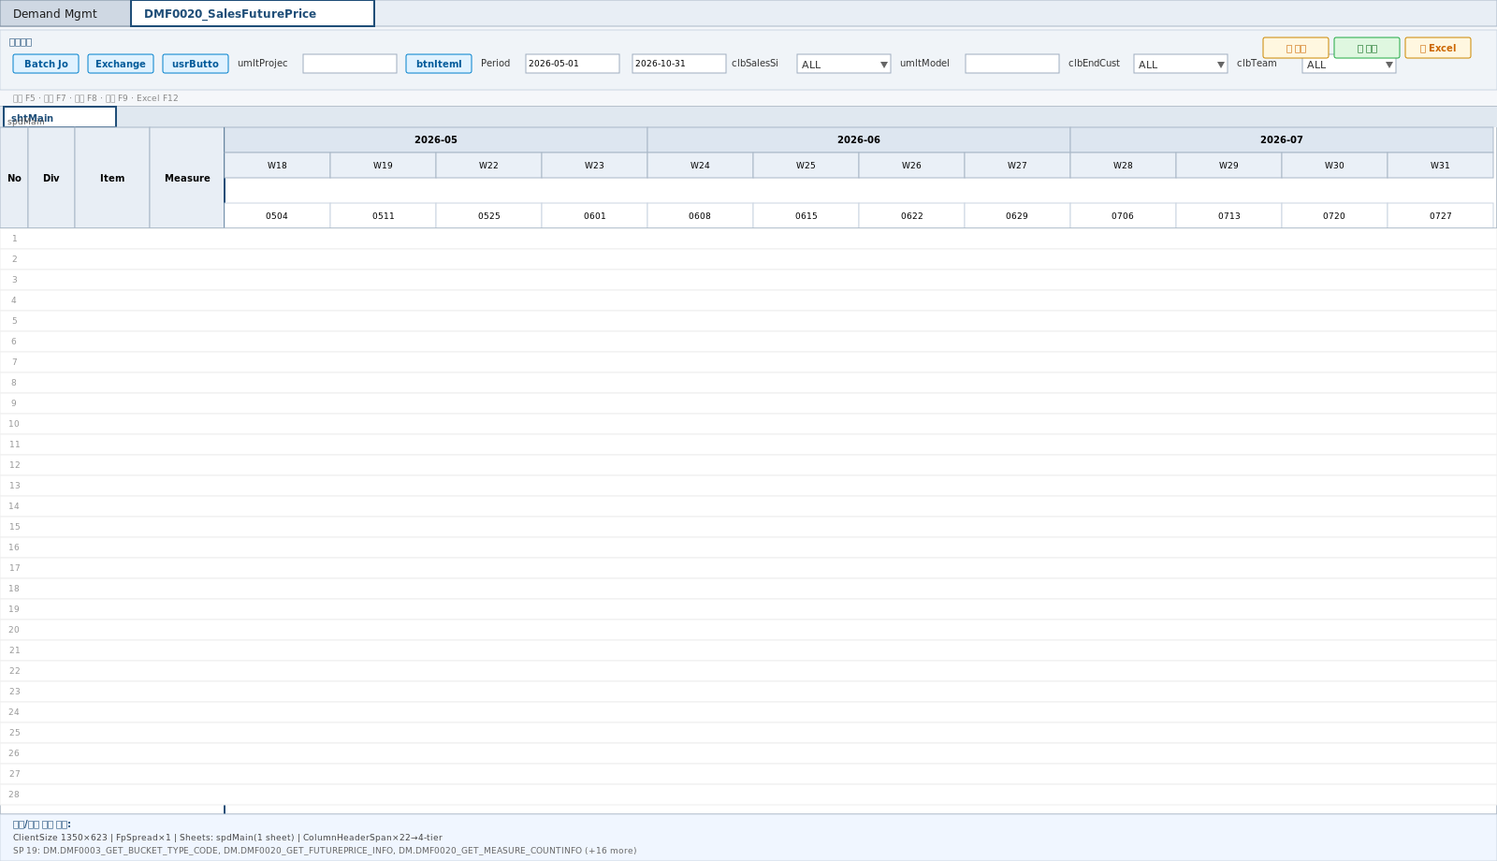

■ 사용 팝업 6종
◆ Exchange Rate (환율) | btnExchangeRate → 사업부·기간 환율 조회/저장

◆ Price 일괄입력 | btnBatch → 기간·조건 Price 일괄 입력(과거구간 불가)
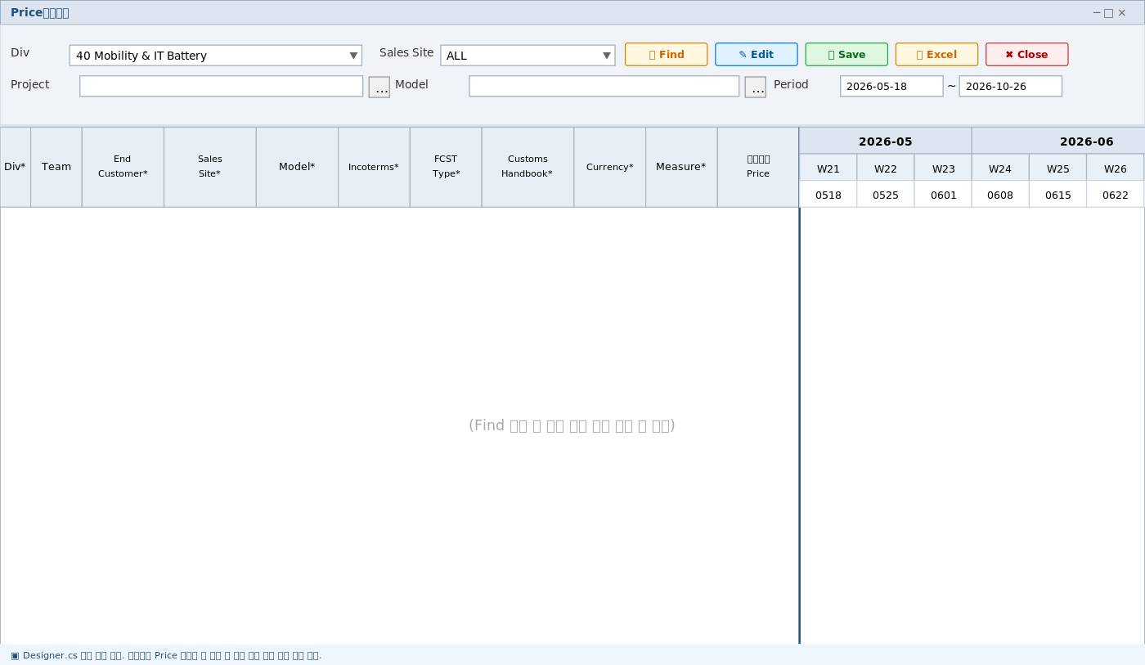

◆ Version (버전) | btnSPVer → 판가 버전 선택(최대 2개)
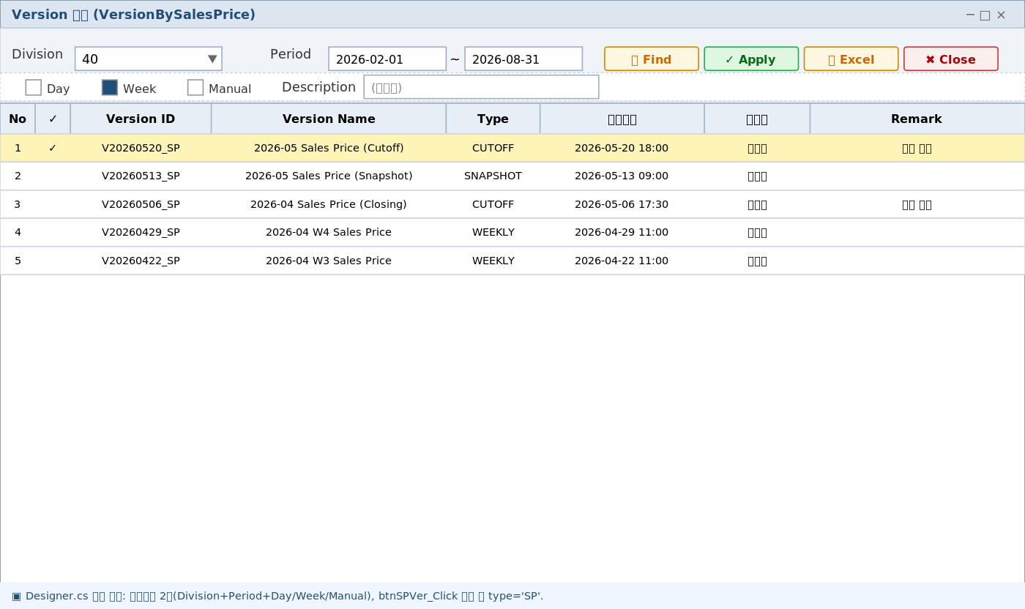

◆ Owner (소유자) | 소유자(담당부서) 조회 — 셀 더블클릭
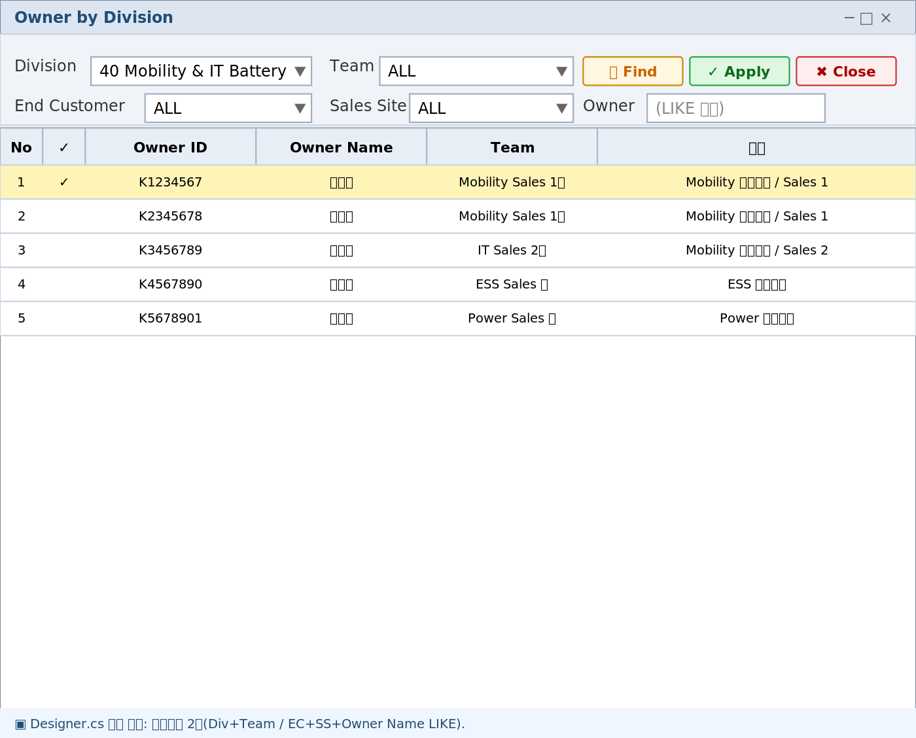

◆ Grid Column Setting | 컬럼 표시/순서 사용자 설정(DMF0002 공용)
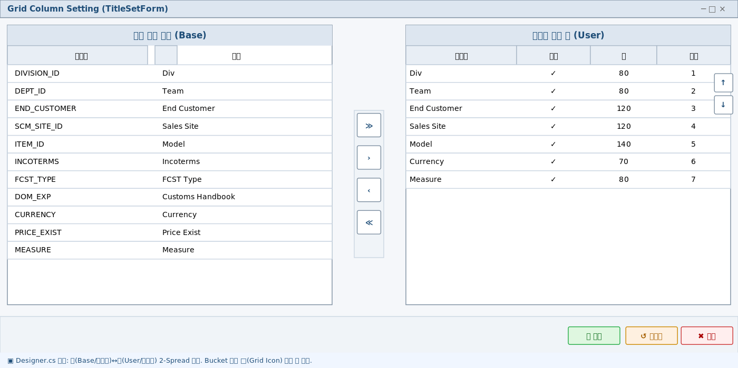

◆ Sales Price Range | SAVE O_RC1 결과 팝업

